Feasibility
FATTIBILITA' PREVENTIVA
Feasibility analysis
 |  |  |  |  |  |  |  |  |  |  | FORNITORE (Supplier):

 |  |  |  |  |  |  |  |  |  |  | DATA/Date:
 |  | COD. PROVVISORIO |  |  | E.M. | COD. DEFINITIVO |  | E.M. | DESCRIZIONE |  |  |  | FORNITORE
 |  | (Temporary Part No) |  |  |  | (Definitive Part No) |  |  | Description |  |  |  | Supplier
 | GREZZO
 | Raw part
 | FINITO
 | Machined part
Descrizione richiesta / attività (Request/activity description) |  |  |  |  |  |  |  |  |  | APPROVAZIONE |  | DA DEFINIRE/To be defined
 |  |  |  |  |  |  |  |  |  | Approval |  | RESP. |  | TEMPISITCA
 |  |  |  |  |  |  |  |  |  | YES | NO | Responsibility |  | Time

 |  |  | Nuova attrezzatura (New tooling) |  |  |  |  |  |  | YES | NO

 |  |  |  | Nuovo fornitore (New supplier) |  |  |  |  |  | YES | NO
TEMPISTICA E CAPACITA' REALIZZATIVA/Lead time and capacity |  |  |  |  |  |  |  | TEMP. EMISSIONE DISEGNO/Drawing release deadline

TIPO IMBALLO/Packaging |  |  |  |  |  | QUANTITA'/Quantity 4.000 |  | PAGAMENTO/Payment

VOLUMI PREVISTI/Quantity per year |  |  |  |  |  |  |  | TYPE PRODUCT

TRASPORTO/Transportation |  |  |  |  |  |  |  | RESA/Delivery terms

Firma fornitore |  |  |  |  |  |  | Firma |  |  | Firma AQF |  |  | Firma Buyer
Supplier signature |  |  |  |  |  |  | Resp. progetto

 | COMPILAZIONE A CURA DEL FORNITORE/To be filled in by the supplier |  |  |  |  |  |  |  |  | MOD_004_PSM_r0 del 26/03/2024
 | COMPILAZIONE A CURA DI Berco/To be filled in by Berco

Help Feasibility
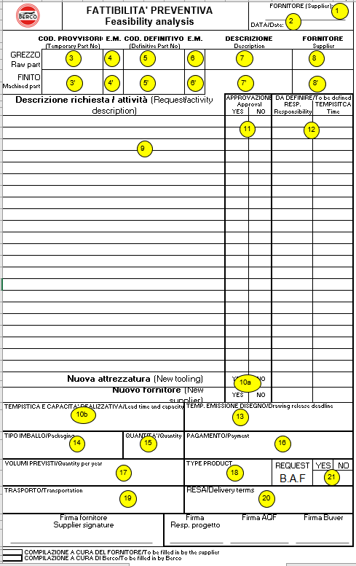
TO BE FILLED OUT BY // COMPILAZIONE A CURA DEL | Position | English | Italiano
SUPPLIER // FORNITORE | 1 | Company name. | Nominativo del Fornitore
SUPPLIER // FORNITORE | 2 | Filing date. | Data di compilazione
SUPPLIER // FORNITORE | 3 | Temporary part number of the proposed raw/machined part | Codice provvisorio del componente grezzo/finito oggetto della fornitura
SUPPLIER // FORNITORE | 4-4’ | Modification index referring to the temporary part number of the raw/machined part. | Esponente numerico relativo al codice provvisorio per il componente grezzo/finito
SUPPLIER // FORNITORE | 5-5’ | Definitive part number Definitive part number of the raw/machined part. | Codice definitivo del componente grezzo/finito
SUPPLIER // FORNITORE | 6-6’ | Modification index referring to the definitive part number of the raw/machined part. | Esponente numerico relativo al codice definitivo del grezzo/finito
SUPPLIER // FORNITORE | 7-7’ | Raw/machined part description. | Descrizione del componente grezzo/finito
SUPPLIER // FORNITORE | 8-8’ | Company name of the raw/machined part supplier. One of these is already mentioned in item 1. The feasibility analysis reported in the form refers only to the part the latter supplier is responsible for. | Nominativo del Fornitore del componente grezzo/finito. Uno dei 2 coincide con quello riportato al punto 1. L’analisi di fattibilità preventiva riportata sul modulo è relativa alla sola parte di responsabilità di quest’ultimo Fornitore.
SUPPLIER // FORNITORE | 9 | The supplier shall state in this area possible modification requests, referring to the characteristics established by the temporary/definitive drawing. For each of these characteristics both the given and requested values shall be stated. | In questa parte il Fornitore deve riportare le eventuali richieste di modifica delle caratteristiche riportate sul disegno provvisorio/definitivo.Per ognuna di queste deve essere riportato il valore a disegno e quello richiesto.
SUPPLIER // FORNITORE | 10a | In this sections the supplier shall put in the info about being or not a new Berco supplier and about being or not the tooling completely new or rebuilt. | In questa parte il Fornitore deve riportare le informazioni relative al fatto che sia op meno un nuovo fornitore e che l'attrezzatura sia nuova o un rifacimento completo della precedente (in caso il fornitore omettesse l'inserimento di queste info è resp. di acquisti assicurare la loro presenza.
SUPPLIER // FORNITORE | 10b | In this sections the supplier shall put in the info about the time he needs to start pilot production after having defined all the necessary speifications. | Tempistica necessaria al Fornitore per l’avvio della preserie una volta definite tutte le specifiche di fornitura
T&I Berco | 11 | YES: Berco approves the change of feature as required by the Supplier NO: Berco does not approve the change; then the Supplier is required to comply with the specifications in drawing | SI: Berco approva approva il cambiamento della caratteristica come richiesto dal Fornitore NO: Berco non approva il cambiamento; il Fornitore è quindi tenuto a rispettare le specifiche a disegno
T&I Berco | 12 | Column to be filled in the case in which the analysis of the change request takes time by T&I Berco | Colonna da compilare nel caso in cui l’analisi della richiesta di modifica richieda del tempo da parte di T&I Berco. Responsabilità: T&I Berco è responsabile dell’approvazione Tempistica: Data entro la quale T&I Berco deve decidere
T&I Berco | 13 | Date By which T&I is commited to change specifications as required by Supplier and approved by Berco | Data entro la quale T&I Berco si impegna a modificare le specifiche come richiesto dal Fornitore ed approvato da Berco
T&I Berco | 14 | Definition of the type of packaging for the mass production | Definizione della tipologia di imballo per la produzione di serie
T&I Berco | 15 | Quantity par package | Numero di componenti per ogni confezione
T&I Berco | 16 | Methods of payment | Modalità di pagamento
T&I Berco | 17 | Forecasted number of pieces per year. | Volumi annuali previsti per il componente in oggetto
T&I Berco | 18 | Products the proposed component will be assembled on. | Motori sui quali deve essere utilizzato il componente
T&I Berco | 19 | Transportation mode and responsibility. | Modalità e responsabilità del trasporto
T&I Berco | 20 | Delivery terms | Modalità di resa
T&I Berco | 21 | B.A.F. | Benestare Applicazione Fornitura (Benestare su applicazione)
 |  |  | Deve essere richiesto da T&I Berco in fasi di emissione disegno provvisorio. In caso contrario Acquisti lo escluderà per default.

